Interface de Usuario-HU1
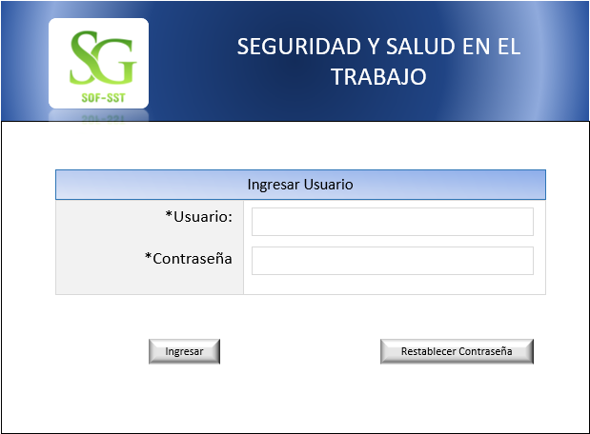
Caso de Uso: Usuario | Historia de uso: HU1
 | Autor: Administrador
 | Descripcion: El sistema muestra una pantalla para ingresar al Software.

 | Criterios de aceptacion:
 | *El autor ingresa con su usuario y contraseña, presiona el boton ingresar, si olvido su contreaseña presiona el boton restablecer contraseña. Ingresar: Despues de introducir el usuario y la contraseña, presiona el boton ingresar Restablecer contraseña: El usuario tendra la facilidad de restablecer la contraseña con el correo registrado.

Interface de Usuario-HU2
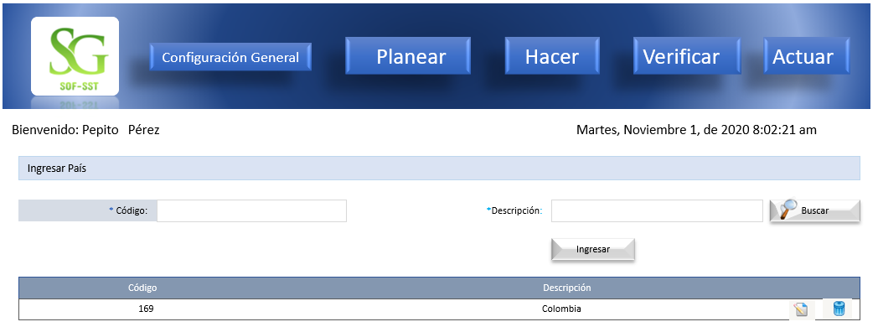
Caso de Uso: Gestionar Ubicación Geografica | Historia de uso: HU2
 | Autor: Administrador Depende de: HU1
 | Descripcion: El sistema muestra una pantalla de inicio, en el boton configuracion general se ingresa para configurar la ubicación geografica.

 | Criterios de aceptacion:
 | *El autor se logea primero: luego lo lleva a la pantalla de inicio le da clik en el boton configuracion general donde iniciara la parametrizacion del software con los datos geograficos. *Ingresar Pais: crear un formulario que contenga un campo para ingresar el codigo del pais, otro campo para el nombre del pais, que contega un boton ingresar al darle clik grabara la informacion suministrada por pantalla, un boton buscar al darle clik encontraran lo informacion que necesiten por medio de los filtros, un boton modificar para cambiar la informacion antes grabada, un boton eliminar el autor cuando de clik puede eliminar la informacion que no desee.

Interface de Usuario-HU2-1
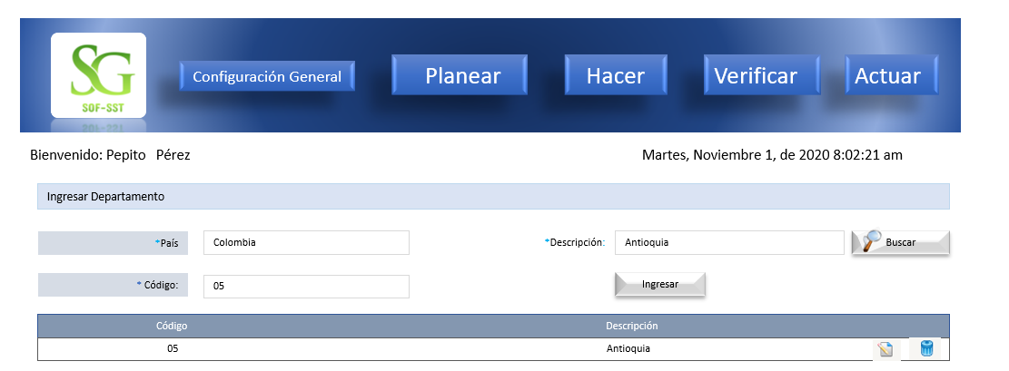
Caso de Uso: Gestionar Ubicación Geografica | Historia de uso: HU2
 | Autor: Administrador Depende de: HU1
 | Descripcion: El sistema muestra una pantalla de inicio, en el boton configuracion general se ingresa para configurar la ubicación geografica.

 | Criterios de aceptacion:
 | *El autor se logea primero: luego lo lleva a la pantalla de inicio le da clik en el boton configuracion general donde iniciara la parametrizacion del software con los datos geograficos. *Ingresar depatamento: crear un formulario que contenga un campo para ingresar el nombre del pais, otro campo descripcion del departemento, otro campo para el codigo del departamento, que contegaun boton buscar al darle clik encontraran lo informacion que necesiten por medio de los filtros, un boton modificar para cambiar la informacion antes grabada, un boton eliminar el autor cuando de clik puede eliminar la informacion que no desee.

Interface de Usuario-HU2-1 (2)

Caso de Uso: Gestionar Ubicación Geografica | Historia de uso: HU2
 | Autor: Administrador Depende de: HU1
 | Descripcion: El sistema muestra una pantalla de inicio, en el boton configuracion general se ingresa para configurar la ubicación geografica.

 | Criterios de aceptacion:
 | *El autor se logea primero: luego lo lleva a la pantalla de inicio le da clik en el boton configuracion general donde iniciara la parametrizacion del software con los datos geograficos. *Ingresar Ciudad: crear un formulario que contenga un campo para ingresar el nombre del pais, otro campo para ingresar el nombre del departamento, otro campo para el codigo del departamento, otro campo para la descripcion del departamento, un boton buscar al darle clik encontraran lo informacion que necesiten por medio de los filtros, un boton modificar para cambiar la informacion antes grabada, un boton eliminar el autor cuando de clik puede eliminar la informacion que no desee.

Interface de Usuario-HU2-1 (3)

Caso de Uso: Gestionar Ubicación Geografica | Historia de uso: HU2
 | Autor: Administrador Depende de: HU1
 | Descripcion: El sistema muestra una pantalla de inicio, en el boton configuracion general se ingresa para configurar la ubicación geografica.

 | Criterios de aceptacion:
 | *El autor se logea primero: luego lo lleva a la pantalla de inicio le da clik en el boton configuracion general donde iniciara la parametrizacion del software con los datos geograficos. Ingresar Barrios: crear un formulario que contenga un campo para ingresar el nombre del pais, otro campo para ingresar el nombre del departemento,otro campo para ingresar el nombre d ela ciudad, otro campo para ingresar el codigo del barrio, otro campo para ingresar el nombre del barrio que contega un boton ingresar, un boton buscar al darle clik encontraran lo informacion que necesiten por medio de los filtros, un boton modificar para cambiar la informacion antes grabada, un boton eliminar el autor cuando de clik puede eliminar la informacion que no desee.

Interface de Usuario-HU3
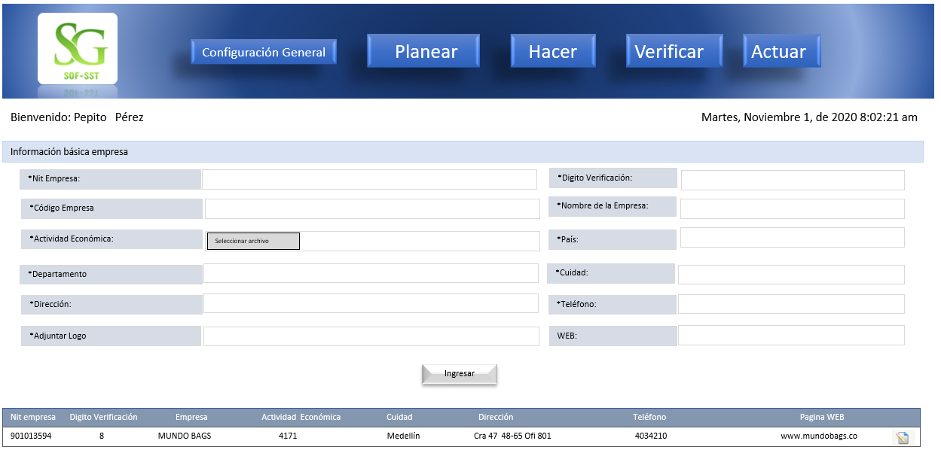
Caso de Uso: Informacion Empresa | Historia de uso: HU3
 | Autor: Administrador Depende de: HU1
 | Descripcion: El sistema muestra una pantalla de inicio, en el boton configuracion general se ingresa para configurar la informacion general de la empresa.

 | Criterios de aceptacion:
 | *El autor se logea primero: luego lo lleva a la pantalla de inicio le da clik en el boton configuracion general donde iniciara la parametrizacion del software con los datos basicos d ela empresa. *Crear Empresa: formulario que contenga, un campo para el nit, un campo para el codigo, un campo para la actividad economica, un campo para el departamento, un campo para la direccion, un campo para adjuntar logo, un campo para adjuntar el rut, un campo para el digito de verificacion, un campo para el nombre de la empresa, un campo para el pais, un campo para la ciudad, un campo para el telefono, un campo para la pagina web, que tenga un boton buscar al darle clik encontraran lo informacion que necesiten por medio de los filtros, un boton modificar para cambiar la informacion antes grabada, un boton eliminar el autor cuando de clik puede eliminar la informacion que no desee.

Interface de Usuario-HU4
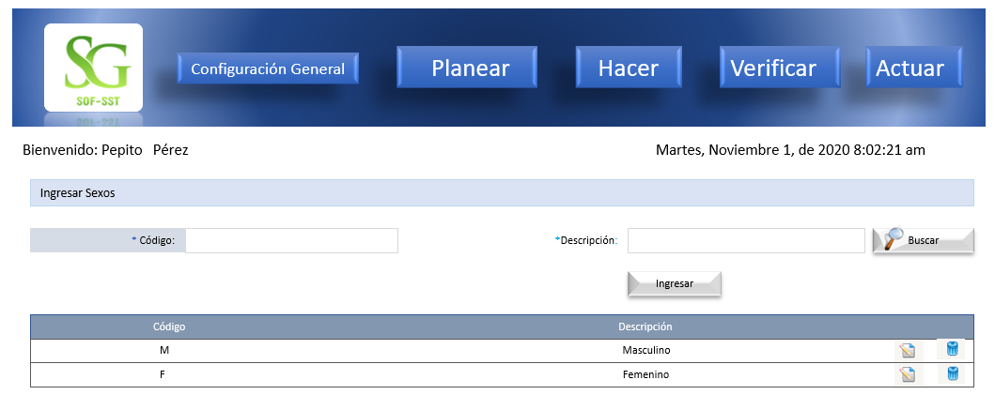
Caso de Uso: Ingresar Generos | Historia de uso: HU4
 | Autor: Administrador Depende de: HU1
 | Descripcion: El sistema muestra una pantalla de inicio, en el boton configuracion general se ingresa para configurar los sexos.

 | Criterios de aceptacion:
 | *El autor se logea primero: luego lo lleva a la pantalla de inicio le da clik en el boton configuracion general donde podra ingresar los generos de sexo. *Ingresar Generos:crear un formulario que contenga un campo para el codigo, un campo para la descripcion, que tenga un boton ingresar, un boton buscar al darle clik encontraran lo informacion que necesiten por medio de los filtros, un boton modificar para cambiar la informacion antes grabada, un boton eliminar el autor cuando de clik puede eliminar la informacion que no desee.

Interface de Usuario-HU5
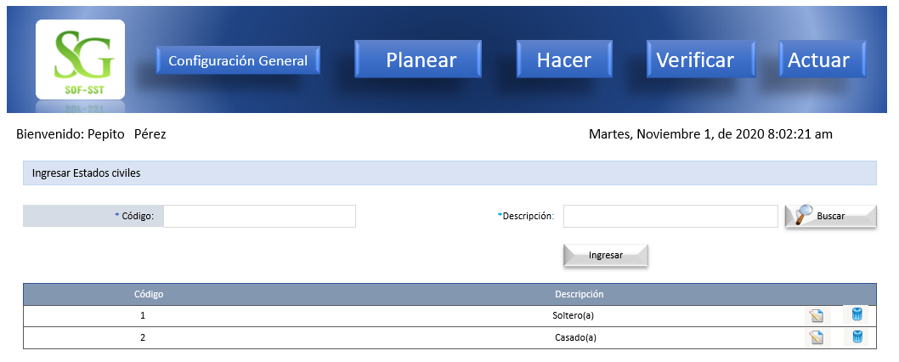
Caso de Uso: Estados Civiles | Historia de uso: HU5
 | Autor: Administrador Depende de: HU1
 | Descripcion: El sistema muestra una pantalla de inicio, en el boton configuracion general se ingresa para configurar los estados civiles.

 | Criterios de aceptacion:
 | *El autor se logea primero: luego lo lleva a la pantalla de inicio le da clik en el boton configuracion general donde podra ingresar los generos de sexo. *Ingresar estados civiles: crear un formulario que contenga un campo para el codigo , un campo para la descripcion, que tenga un boton ingresar, un boton buscar al darle clik encontraran lo informacion que necesiten por medio de los filtros, un boton modificar para cambiar la informacion antes grabada, un boton eliminar el autor cuando de clik puede eliminar la informacion que no desee.

Interface de Usuario-HU6
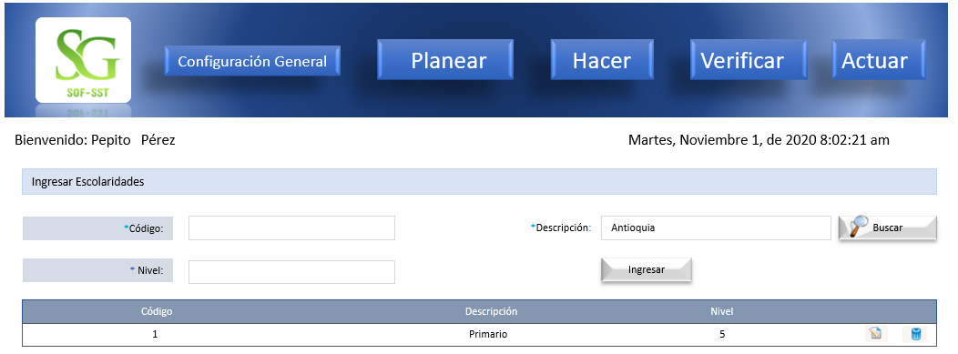
Caso de Uso: Ingresar Escolaridades | Historia de uso: HU6
 | Autor: Administrador Depende de: HU1
 | Descripcion: El sistema muestra una pantalla de inicio, en el boton configuracion general se ingresa para configurar la escolaridad.

 | Criterios de aceptacion:
 | *El autor se logea primero: luego lo lleva a la pantalla de inicio le da clik en el boton configuracion general donde podra ingresar la escolaridad. Ingresar Escolaridades: crear un formulario que contenga un campo para el codigo , un campo para la descripcion, un campo para el nivel, que tenga unun boton buscar al darle clik encontraran lo informacion que necesiten por medio de los filtros, un boton modificar para cambiar la informacion antes grabada, un boton eliminar el autor cuando de clik puede eliminar la informacion que no desee.

Interface de Usuario-HU7
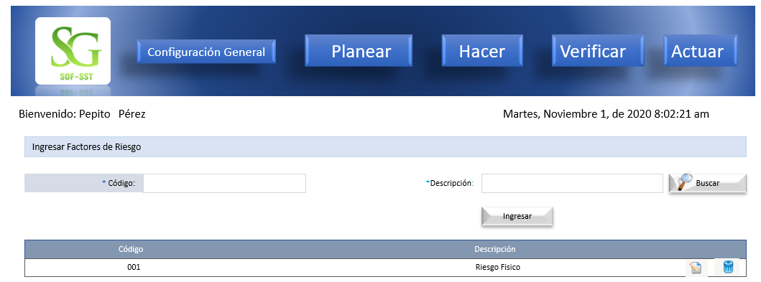
Caso de Uso: Gestionar Factores de Riesgo | Historia de uso: HU7
 | Autor: Administrador Depende de: HU1
 | Descripcion: El sistema muestra una pantalla de inicio, en el boton configuracion general se ingresa para configurar los factores de riesgo.

 | Criterios de aceptacion:
 | *El autor se logea primero: luego lo lleva a la pantalla de inicio le da clik en el boton configuracion general donde podra ingresar los factores de riesgo. *Ingresar factores de riesgo: cuando se da clik al boton aparece un formulario que contenga un campo para el codigo , un campo para la descripcion, que tenga un boton buscar al darle clik encontraran lo informacion que necesiten por medio de los filtros, un boton modificar para cambiar la informacion antes grabada, un boton eliminar el autor cuando de clik puede eliminar la informacion que no desee.

Interface de Usuario-HU8
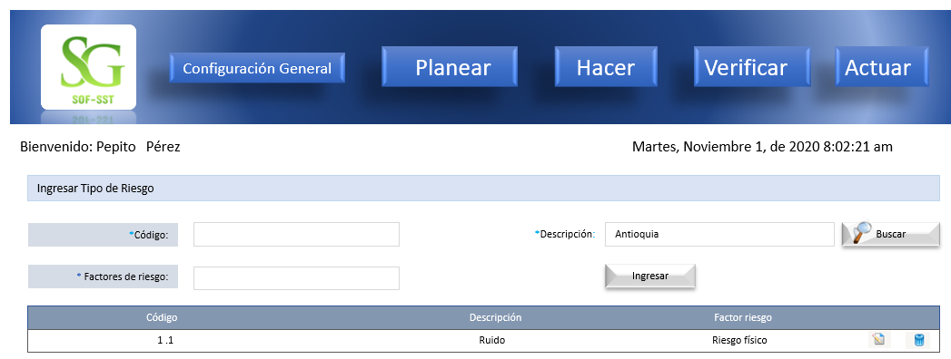
Caso de Uso: Tipos de Riesgo | Historia de uso: HU8
 | Autor: Administrador Depende de: HU1
 | Descripcion: El sistema muestra una pantalla de inicio, en el boton configuracion general se ingresa para configurar los tipos de riesgo.

 | Criterios de aceptacion:
 | *El autor se logea primero: luego lo lleva a la pantalla de inicio le da clik en el boton configuracion general donde podra ingresar los tipos de riesgo. *Ingresar tipos de riesgo: crear un formulario que contenga un campo para el codigo , un campo para la descripcion, un campo para el factor del riesgo, que tenga un boton buscar al darle clik encontraran lo informacion que necesiten por medio de los filtros, un boton modificar para cambiar la informacion antes grabada, un boton eliminar el autor cuando de clik puede eliminar la informacion que no desee.

Interface de Usuario-HU9
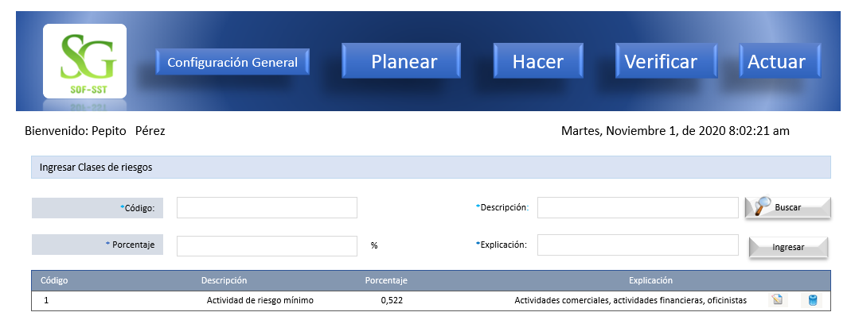
Caso de Uso: Clases de Riesgos | Historia de uso: HU9
 | Autor: Administrador Depende de: HU1
 | Descripcion: El sistema muestra una pantalla de inicio, en el boton configuracion general se ingresa para configurar las clases de riesgos.

 | Criterios de aceptacion:
 | *El autor se logea primero: luego lo lleva a la pantalla de inicio le da clik en el boton configuracion general donde podra ingresar las clases de riesgos. *Ingresar clases de riesgo: crear un formulario que contenga un campo para el codigo , un campo para la descripcion, un campo para el porcentale, que tenga un boton buscar al darle clik encontraran lo informacion que necesiten por medio de los filtros, un boton modificar para cambiar la informacion antes grabada, un boton eliminar el autor cuando de clik puede eliminar la informacion que no desee.

Interface de Usuario-HU10
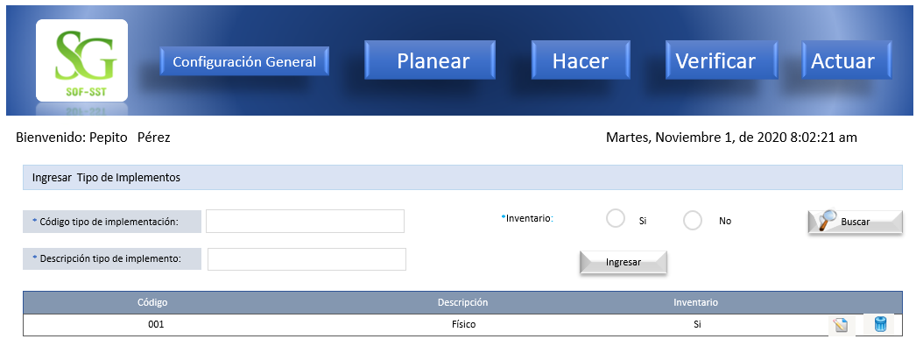
Caso de Uso: Tipos de Implementos | Historia de uso: HU10
 | Autor: Administrador Depende de: HU1
 | Descripcion: El sistema muestra una pantalla de inicio, en el boton configuracion general se ingresa para configurar los tipos de implementos.

 | Criterios de aceptacion:
 | *El autor se logea primero: luego lo lleva a la pantalla de inicio le da clik en el boton configuracion general donde podra ingresar los tipos de implementos. *Ingresar Tipo de implementos: crear un formulario que contenga un campo para el codigo del implemento , un campo para la descripcion del implemento, un campo para el inventario, que tenga un boton buscar al darle clik encontraran lo informacion que necesiten por medio de los filtros, un boton modificar para cambiar la informacion antes grabada, un boton eliminar el autor cuando de clik puede eliminar la informacion que no desee.

Interface de Usuario-HU11
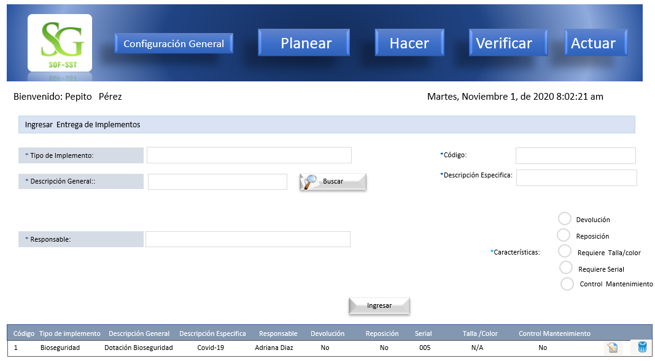
Caso de Uso: | Historia de uso: HU11
 | Autor: Administrador Depende de: HU10
 | Descripcion: El sistema muestra una pantalla de inicio, en el boton configuracion general se ingresa para entregar implementos.

 | Criterios de aceptacion:
 | *El autor se logea primero: luego lo lleva a la pantalla de inicio le da clik en el boton configuracion general donde podra entregar implementos. * Entrega de Implementos: crear un formulario que contenga un campo para el tipo de implemento, un campo para la descripcion general, un campo para el codigo, un campo para la descripcion especifica, un campo para las caracteristicas que tenga un boton buscar al darle clik encontraran lo informacion que necesiten por medio de los filtros, un boton modificar para cambiar la informacion antes grabada, un boton eliminar el autor cuando de clik puede eliminar la informacion que no desee.

